자료수집양식
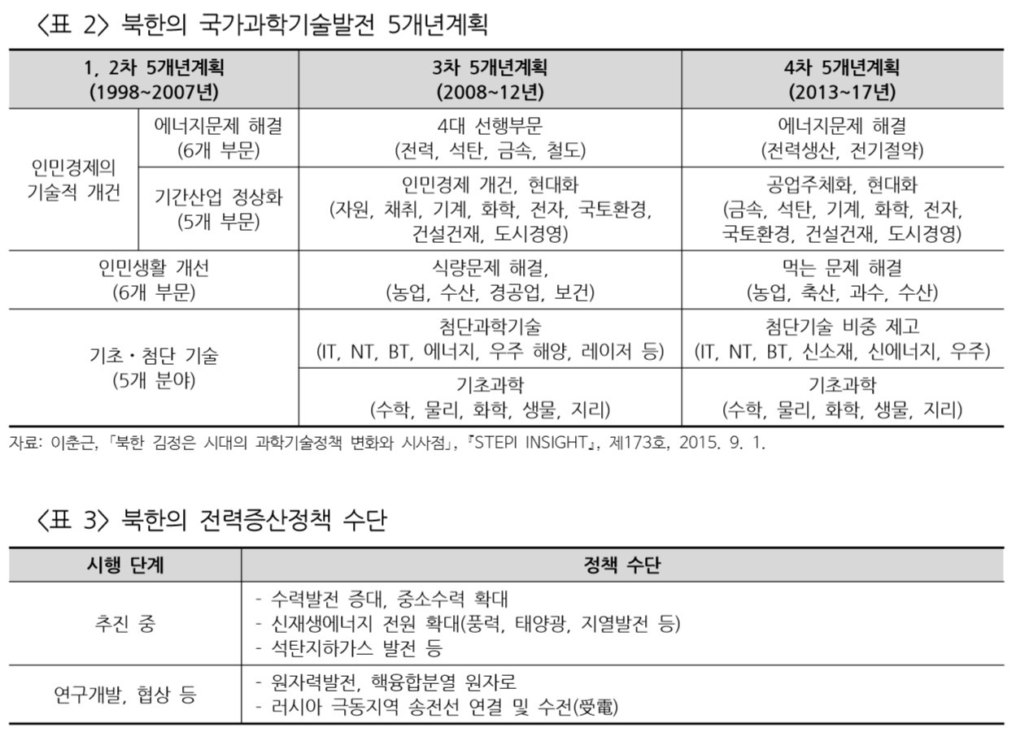
1. 찾은 자료 내에 있는 그림이나 표의 자료내 위치(쪽번호)와 표와 그림을 설명하는 캡션(주석)을 적습니다. 2. 표와 그림의 캡션이 없는 경우, 본문의 내용을 보고 간단히 설명을 적오주세요.
제목(반드시 요약문 양식에 입력한 제목과 같아야 함.) | 표/그림 일련번호 | 자료유형(표,그림,…) | 자료에 나온 표나 그림 설명(캡션) | 자료가 나온 쪽번호
북한의 전력증산정책과 과제 | <표 1> | 표 | 북한의 화력발전 설비 규모, 연료원 및 소재지 | 6
북한의 전력증산정책과 과제 | <표 2> | 표 | 북한의 국가과학기발전 5개년계획 | 8
북한의 전력증산정책과 과제 | <표 3> | 표 | 북한의 전력증산정책 수단 | 8
북한의 전력증산정책과 과제 | <표 4> | 표 | 2000년 이후 증설된 북한의 주요 중대형 수력발전 현황 | 10
북한의 전력증산정책과 과제 | <표 5> | 표 | 북한의 주요 태양광 설비 | 12
북한의 최근 에너지 동향과 재생에너지 확대 움직임 | 그림 | 글 | 자연에네르기 중장기 개발계획 | 웹페이지
북한의 최근 에너지 동향과 재생에너지 확대 움직임 | 글 | 글 | 북한 재생에너지 관련 최근 동향 | 웹페이지
시설 현대화ㆍ신재생에너지 추진…대북 전력사업 잰걸음 | 그림 | 그림 | 북한 발전사업 현황 | 영상 0:27
시설 현대화ㆍ신재생에너지 추진…대북 전력사업 잰걸음 | 인터뷰 | 인터뷰 인용 | 북한전력 개선위해 노후설비, 송전망현대화 추진 | 영상 0:46
시설 현대화ㆍ신재생에너지 추진…대북 전력사업 잰걸음 | 그림 | 그림 | 북한내 화력발전소 건립방안 | 영상 1:09
시설 현대화ㆍ신재생에너지 추진…대북 전력사업 잰걸음 | 그림 | 그림 | 신재생에너지 발전 혜택 | 영상 1:32

